갑지
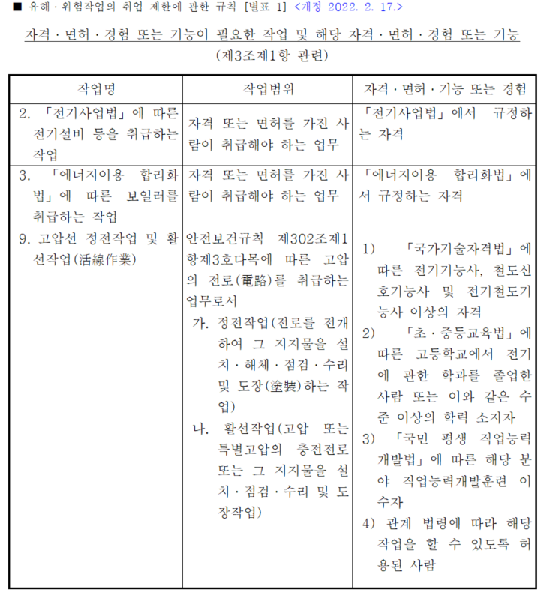
전기 작업계획서

 | [목 차]

 | ① 작업개요 | 열1 | 열2 | 열3
 |  | 작성 | 검토 | 승인
 | ② 안전보건교육 및 보호구 지급 계획 등

 | ③ 작업순서 및 안전작업 방법

 | ④ 현장통제 및 안전조치 계획
 |  | 0 | 0 | 0
 | ⑤ 접근 한계거리 및 출입금지 표지 | 0 | 0 | 0

 | ⑥ 점검·시운전을 위한 일시 운전, 작업 중단 등에 관한 사항

 | ⑦ 교대 근무 시 근무 인계에 관한 사항

 | ⑧ 전로차단, 작업계획, 전원재투입 등 안전작업방법

 | 첨부 및 기타자료
 | ※ 작업관련도면, 공정표, 기기사양서, 자격, 비상시 조치방법 등
 | ※ 평가 및 관리방법

 | 사업장명

 | ※ 참여근로자 작업 전 작업계획서 내용에 대해 확인하여, 위험성평가 (위험요인 도출, 안전대책, 작업방법 및 순서, 보호구, 방호장치 등 포함) 등 충분한 협의, 참여 및 동의 하는바 업무수행 중 안전수칙에 대해 준수 할 것을 서명합니다.
 | 서명:
 | 중대재해 발생가능, 위험 시 작업 중지를 요청 할 수 있습니다.

목차 1.2
1. 작업개요
현 장 명
수행기간
발 주 처 |  |  | 담당자
업 체 명 |  |  | 작업책임자
작업범위
작업내용
작업인원
작 업 자 | ( 명) |  | 작업자 대표팀장 (관리감독자)
소속 | 성명 | 비고(자격) | 소속 | 성명 | 비고(자격)

단기간, 간헐적 작업 / 일용근로자 (2H)
 |  |  |  |  |  | 산업안전보건교육규정 참조: 단기간 작업 이란? 2개월 이내 종료되는 일회성 작업 간헐적 작업 이란? 연간 총 작업일수가 60일을 초과하지 않는 작업 근로자안전보건교육에 관한 특례 :"단기간·간헐적 작업"에 근로자를 사용할 경우 특별교육을 2시간 이상으로 단축하여 실시가능

2. 안전보건교육 및 보호구 지급 계획 등
■ 안전보건교육 계획
교육일자 |  |  | 교육장소
상용근로자(4H+12H) / 16H
교 육 자 |  |  | 인 원
교육내용 |  |  |  |  |  | "단기간·간헐적 작업" 외 해당되지 않는 상용근로자 는 총 16시간의 특별안전보건교육 실시 작업전 :4H + 채용일로부터 3개월 이내 12H 분할교육 가능
■ 보호구 지급 및 사용 장비
지급보호구 | □절연안전모(ABE) □안전화/안전모 □절연장화 □안전대
산업안전보건법 시행규칙 별표5
 | □보안경 □절연장갑 □방진마스크 □기타( )
 | * 보호구 지급대장 관리 및 사용 전 점검하여 이상 시 교체
전원담당자 | □잠금장치, 표지판, 전원차단 및 전류확인 등 전원담당자 지정여부 (담당자: )
사용장비 | 측정장비 |  |  | 사용장비, 보호구, 방호구 등 작업 전 안전점검 실시 후 이상발생 시 조치 후 작업재개 고위험 작업 시 작업중지를 요청 할 수 있고 이에 따라 불이익을 주어서는 아니된다.
 | 활선기구/장비
 | 방호구
 | 기타
기타 | 기타 안전관리에 필요한 사항
 | 근로자 의견청취

목차 3.4.5.6.7
3. 작업순서 및 안전작업 방법(감전, 폭발 등 전기위험요인, 방호구, 보호구 등)
작업명 | 작업순서 및 작업내용 | 위험요소 |  | 안전작업방법 | 비고

4. 현장통제 및 안전조치 계획

5. 접근 한계거리 및 출입금지표지
접근한계거리 |  |  | 출입금지표지(작업알림 입간판)
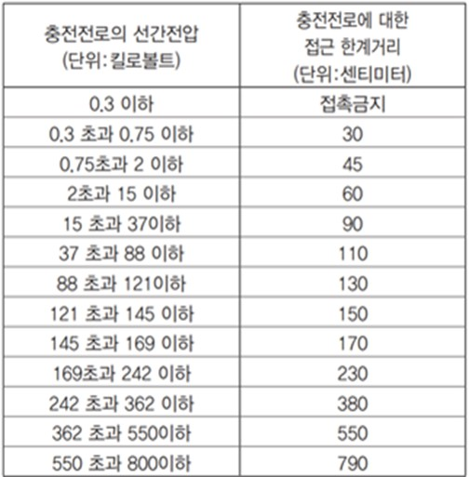 |  |  | 
6. 점검ㆍ시운전을 위한 일시 운전, 작업 중단 등에 관한 사항

7. 교대 근무 시 근무 인계에 관한 사항

교육대지
교육 사진대지

사진내용 | 일자

임의삭제 금지/ 내용 추가만 가능
[공통내용] ○ 산업안전 및 사고 예방에 관한 사항 ○ 산업보건 및 직업병 예방에 관한 사항 ○ 산업안전보건법령 및 산업재해보상보험 제도에 관한 사항 ○ 직무스트레스 예방 및 관리에 관한 사항 ○ 직장 내 괴롭힘, 고객의 폭언 등으로 인한 건강장해 예방 및 관리에 관한 사항 ○ 기계·기구의 위험성과 작업의 순서 및 동선에 관한 사항 ○ 작업 개시 전 점검에 관한 사항 ○ 정리정돈 및 청소에 관한 사항 ○ 사고 발생 시 긴급조치에 관한 사항 ○ 물질안전보건자료에 관한 사항 [개별내용] ○ 전기의 위험성 및 전격 방지에 관한 사항 ○ 해당 설비의 보수 및 점검에 관한 사항 ○ 정전작업·활선작업 시의 안전작업방법 및 순서에 관한 사항 ○ 절연용 보호구, 절연용 보호구 및 활선작업용 기구 등의 사용에 관한 사항 ○ 그 밖에 안전·보건관리에 필요한 사항

사진내용 | 일자

